DICA 01
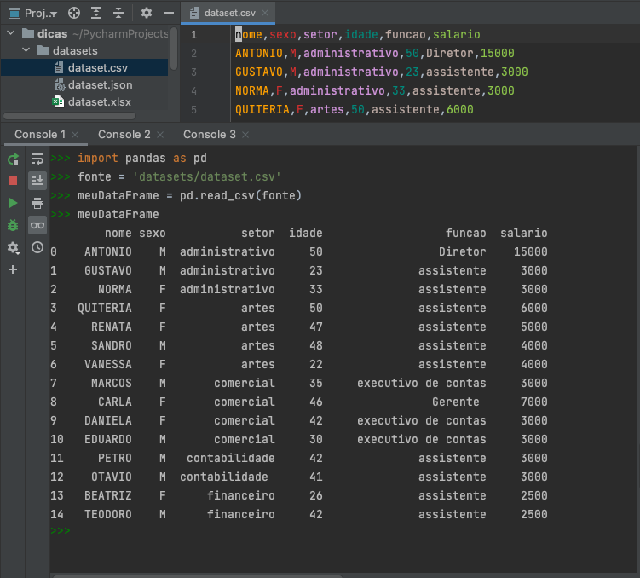
Criando DataFrames com Pandas - http://pandas.pydata.org
DataFrame é uma estrutura parecida com uma matriz, sendo que suas colunas ou linhas podem receber seus nomes e conter dados com tipos diferentes
Fazendo uma analogia bem simples, imagine uma planilha onde cada linha equivale a um registro e cada coluna, seus atributos. Mas acredite, um DataFrame pode ser muito mais do que isso.
Criando o dataframe diretamente | ou criando utilizando um dicionario |  | ou utilizando arrays e nomeando as colunas
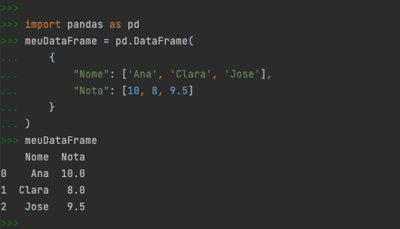
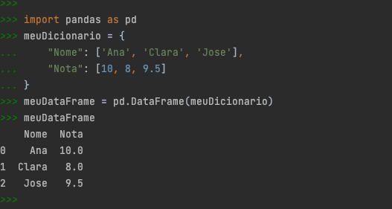
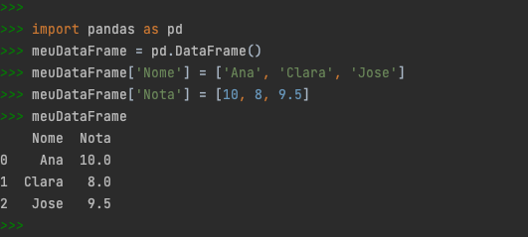

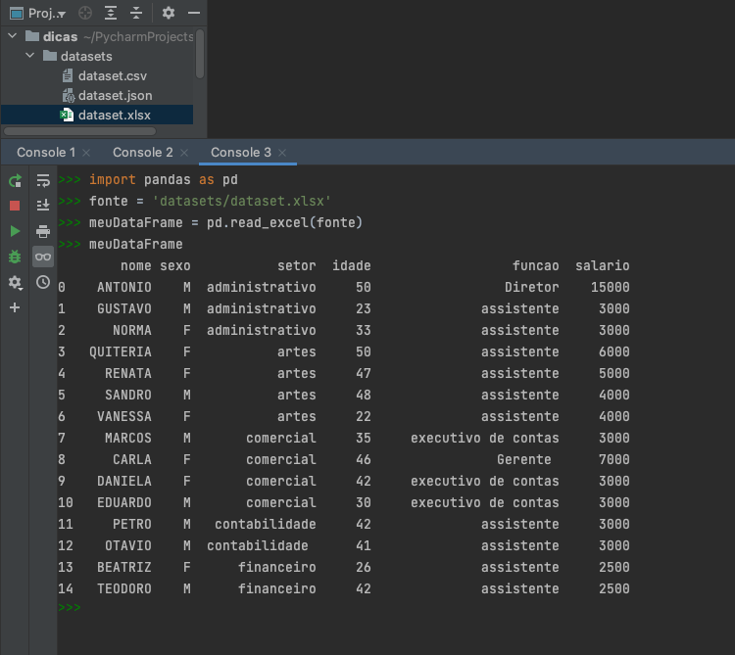
Criando dataframes utilizando arquivos como fonte. Abaixo, seguem exemplos:
arquivo CSV |  | arquivo EXCEL

Cópia de DICA 01
Criando DataFrames com Pandas - http://pandas.pydata.org
DataFrame é uma estrutura parecida com uma matriz, sendo que suas colunas ou linhas podem receber seus nomes e conter dados com tipos diferentes
Fazendo uma analogia bem simples, imagine uma planilha onde cada linha equivale a um registro e cada coluna, seus atributos. Mas acredite, um DataFrame pode ser muito mais do que isso.
Criando o dataframe diretamente |  | Criando dataframes utilizando arquivos como fonte. Abaixo, seguem 3 exemplos:

ou criando utilizando um dicionario

ou utilizando arrays e nomeando as colunas

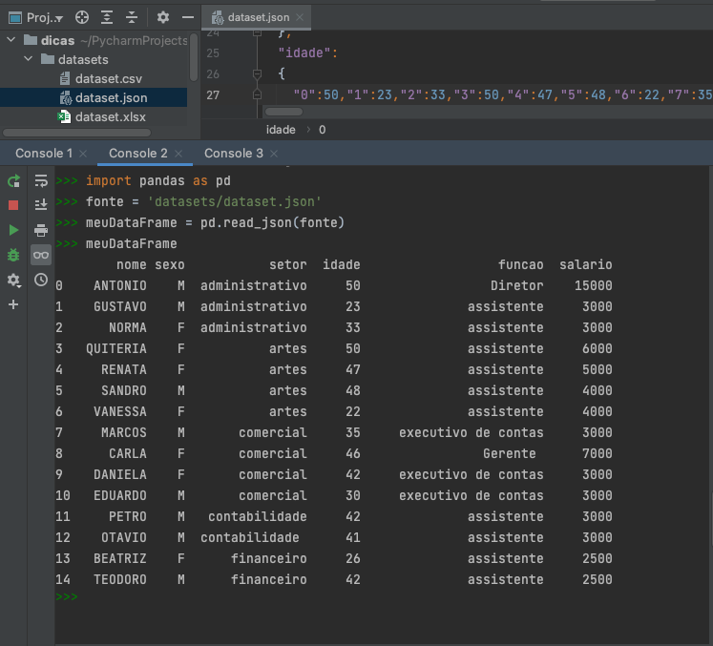
arquivo CSV | arquivo JSON |  | arquivo EXCEL

DICA 02
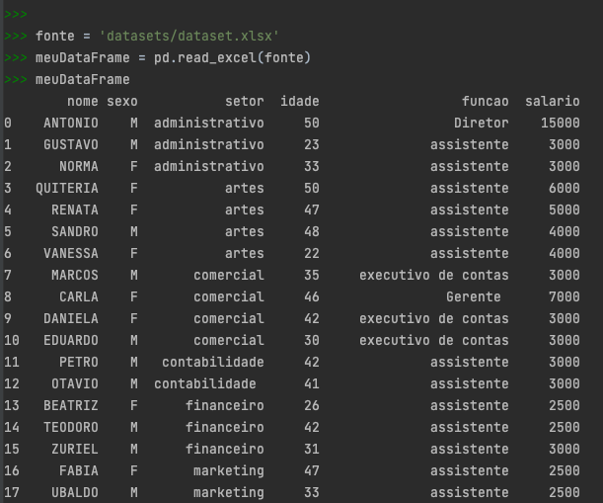
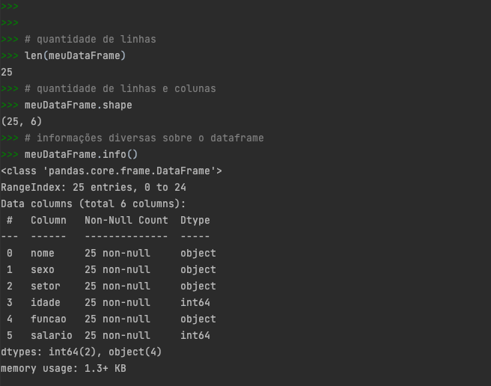
Explorando a estrutura do DataFrame com Pandas - http://pandas.pydata.org
Através de um arquivo excel, vamos gerar um dataframe | Agora nós vamos conhecer mais sobre a estrutura deste dataframe

DICA 03
Explorando e menipulando os dados do DataFrame com Pandas - http://pandas.pydata.org
Na maioria das vezes, os dataframes possuem um grande volume de dados | Agora nós vamos conhecer mais sobre a estrutura deste dataframe
Então para conhecermos um pouco sobre os dados, utilizaremos algunas funções de manipulaçao do Pandas

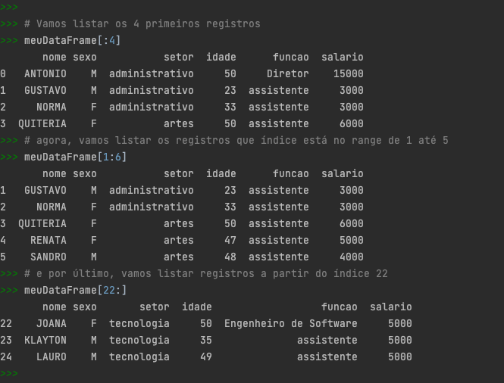
dataframe.head() | Outra forma de retornar registros (rows) é utilizando os valores do índice


dataframe.tail()

dataframe.sample() | Ou exibir os dados de colunas específicas

Cópia de DICA 02
Explorando a estrutura do DataFrame com Pandas - http://pandas.pydata.org
Através de um arquivo excel, vamos gerar um dataframe |  | Agora nós vamos conhecer mais sobre a estrutura deste dataframe
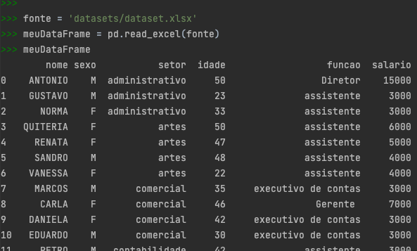
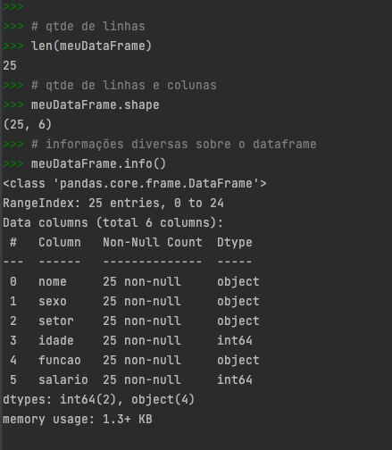

 | Nosso dataframe contém:
 | 25 linhas sendo que seu índice tem um range de 0 a 24
 | 6 colunas, sendo que 2 colunas são do tipo inteiro e 4 são objeto

